Hoja1
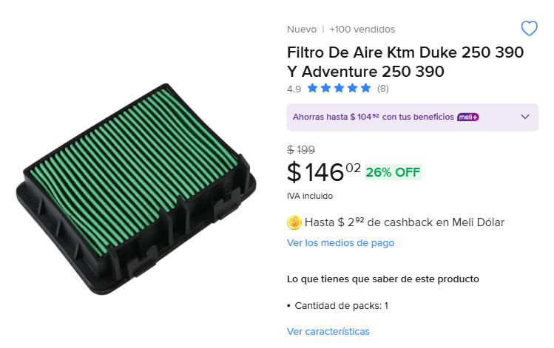
Cantidad | Costo | Importa | Total
3 | 146 | 438 | 2673
 |  | 0
 |  | 0
 |  | 0
 |  | 0
 |  | 0
 |  | 0
 |  | 0
 |  | 0
 |  | 0
 |  | 0
 |  | 0
 |  | 0
 |  | 0
 |  | 0
 |  | 0
 |  | 0
 |  | 0
 |  | 0
 |  | 0
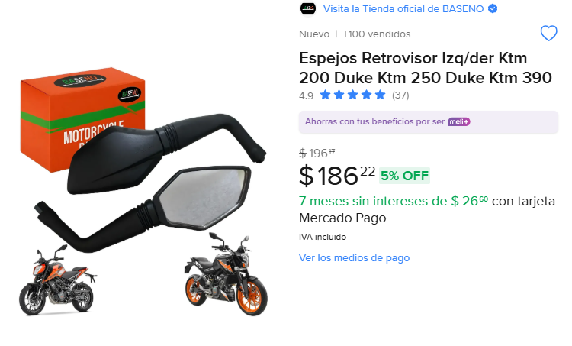
 |  | 0
3 | 186 | 558
 |  | 0
 |  | 0
 |  | 0
 |  | 0
 |  | 0
 |  | 0
 |  | 0
 |  | 0
 |  | 0
 |  | 0
 |  | 0
 |  | 0
 |  | 0
 |  | 0
 |  | 0
 |  | 0
 |  | 0
 |  | 0
 |  | 0
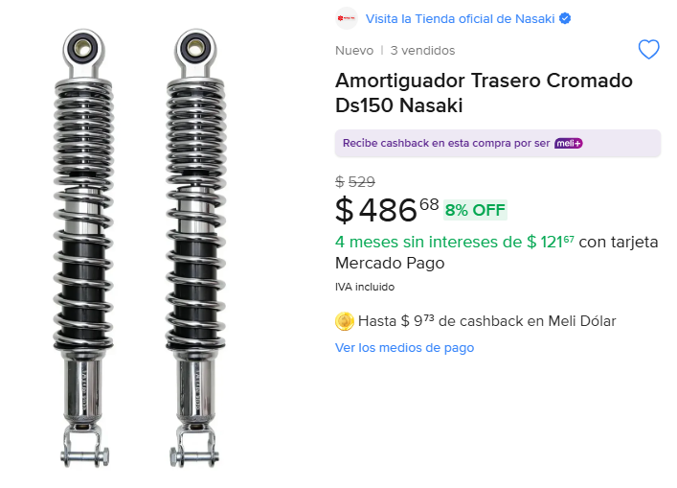
 |  | 0
2 | 486 | 972
 |  | 0
 |  | 0
 |  | 0
 |  | 0
 |  | 0
 |  | 0
 |  | 0
 |  | 0
 |  | 0
 |  | 0
 |  | 0
 |  | 0
 |  | 0
 |  | 0
 |  | 0
 |  | 0
 |  | 0
 |  | 0
 |  | 0
 |  | 0
 |  | 0
 |  | 0
 |  | 0
 |  | 0
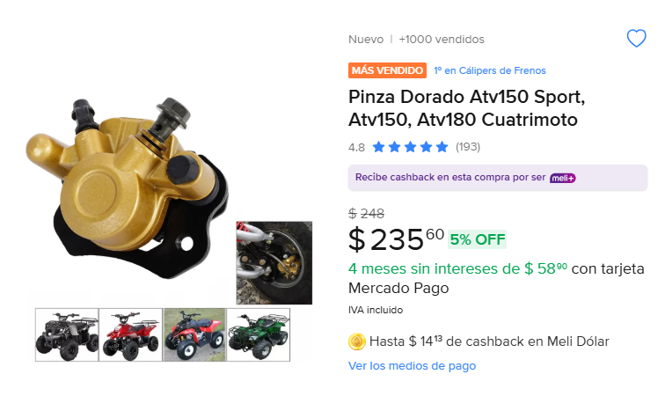
3 | 235 | 705
 |  | 0
 |  | 0
 |  | 0
 |  | 0
 |  | 0
 |  | 0
 |  | 0
 |  | 0
 |  | 0
 |  | 0
 |  | 0
 |  | 0
 |  | 0
 |  | 0
 |  | 0
 |  | 0
 |  | 0
 |  | 0
 |  | 0
 |  | 0
 |  | 0
 |  | 0
 |  | 0
 |  | 0
 |  | 0
 |  | 0
 |  | 0
 |  | 0
 |  | 0
 |  | 0
 |  | 0
 |  | 0
 |  | 0
 |  | 0
 |  | 0
 |  | 0
 |  | 0
 |  | 0
 |  | 0
 |  | 0
 |  | 0
 |  | 0
 |  | 0
 |  | 0
 |  | 0
 |  | 0
 |  | 0
 |  | 0
 |  | 0
 |  | 0
 |  | 0
 |  | 0
 |  | 0
 |  | 0
 |  | 0
 |  | 0
 |  | 0
 |  | 0
 |  | 0
 |  | 0
 |  | 0
 |  | 0
 |  | 0
 |  | 0
 |  | 0
 |  | 0
 |  | 0
 |  | 0
 |  | 0
 |  | 0
 |  | 0
 |  | 0
 |  | 0
 |  | 0
 |  | 0
 |  | 0
 |  | 0
 |  | 0
 |  | 0
 |  | 0
 |  | 0
 |  | 0
 |  | 0
 |  | 0
 |  | 0
 |  | 0
 |  | 0
 |  | 0
 |  | 0
 |  | 0
 |  | 0
 |  | 0
 |  | 0
 |  | 0
 |  | 0
 |  | 0
 |  | 0
 |  | 0
 |  | 0
 |  | 0
 |  | 0
 |  | 0
 |  | 0
 |  | 0
 |  | 0
 |  | 0
 |  | 0
 |  | 0
 |  | 0
 |  | 0
 |  | 0
 |  | 0
 |  | 0
 |  | 0
 |  | 0
 |  | 0
 |  | 0
 |  | 0
 |  | 0
 |  | 0
 |  | 0
 |  | 0
 |  | 0
 |  | 0
 |  | 0
 |  | 0
 |  | 0
 |  | 0
 |  | 0
 |  | 0
 |  | 0
 |  | 0
 |  | 0
 |  | 0
 |  | 0
 |  | 0
 |  | 0
 |  | 0
 |  | 0
 |  | 0
 |  | 0
 |  | 0
 |  | 0
 |  | 0
 |  | 0
 |  | 0
 |  | 0
 |  | 0
 |  | 0
 |  | 0
 |  | 0
 |  | 0
 |  | 0
 |  | 0
 |  | 0
 |  | 0
 |  | 0
 |  | 0
 |  | 0
 |  | 0
 |  | 0
 |  | 0
 |  | 0
 |  | 0
 |  | 0
 |  | 0
 |  | 0
 |  | 0
 |  | 0
 |  | 0
 |  | 0
 |  | 0
 |  | 0
 |  | 0
 |  | 0
 |  | 0
 |  | 0
 |  | 0
 |  | 0
 |  | 0
 |  | 0
 |  | 0
 |  | 0
 |  | 0
 |  | 0
 |  | 0
 |  | 0
 |  | 0
 |  | 0
 |  | 0
 |  | 0
 |  | 0
 |  | 0
 |  | 0
 |  | 0
 |  | 0
 |  | 0
 |  | 0
 |  | 0
 |  | 0
 |  | 0
 |  | 0
 |  | 0
 |  | 0
 |  | 0
 |  | 0
 |  | 0
 |  | 0
 |  | 0
 |  | 0
 |  | 0
 |  | 0
 |  | 0
 |  | 0
 |  | 0
 |  | 0
 |  | 0
 |  | 0
 |  | 0
 |  | 0
 |  | 0
 |  | 0
 |  | 0
 |  | 0
 |  | 0
 |  | 0
 |  | 0
 |  | 0
 |  | 0
 |  | 0
 |  | 0
 |  | 0
 |  | 0
 |  | 0
 |  | 0
 |  | 0
 |  | 0
 |  | 0
 |  | 0
 |  | 0
 |  | 0
 |  | 0
 |  | 0
 |  | 0
 |  | 0
 |  | 0
 |  | 0
 |  | 0
 |  | 0
 |  | 0
 |  | 0
 |  | 0
 |  | 0
 |  | 0
 |  | 0
 |  | 0
 |  | 0
 |  | 0
 |  | 0
 |  | 0
 |  | 0
 |  | 0
 |  | 0
 |  | 0
 |  | 0
 |  | 0
 |  | 0
 |  | 0
 |  | 0
 |  | 0
 |  | 0
 |  | 0
 |  | 0
 |  | 0
 |  | 0
 |  | 0
 |  | 0
 |  | 0
 |  | 0
 |  | 0
 |  | 0
 |  | 0
 |  | 0
 |  | 0
 |  | 0
 |  | 0
 |  | 0
 |  | 0
 |  | 0
 |  | 0
 |  | 0
 |  | 0

